Calendar
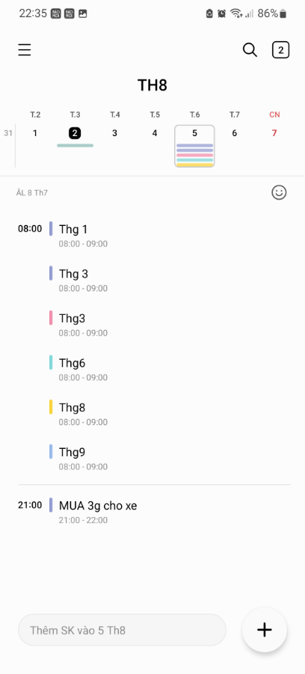
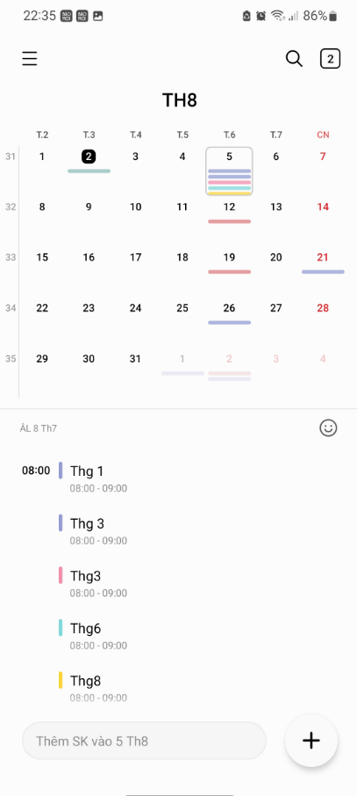
Hình 1
Hình 2
Vùng A
Vùng B

Yêu cầu control
(Lưu ý: Hiện tại đang mô tả control calendar đơn giản để đáp ứng module QLCV, sẽ bổ sung những mode view khác khi phát triển thêm module khác)
- View mặc định như hình 1 (Tuần hiện hành; Tháng hiện hành; Focus ngày hiện hành)
+ Hiển thị maximum 5 sự kiện tại 1 ngày trên lịch
+ Màu của sự kiện tùy theo nghiệp vụ quy định
- Vuốt trái/phải (vùng A) để thay đổi tuần tiếp theo hoặc tuần trước đó
- Vuốt xuống (vùng A) sẽ mở giao diện lịch như hình 2
- Chọn < > để thay đổi tháng
- Chọn (vùng B) sẽ mở popup cho phép chọn ngày cụ thể, khi apply lịch sẽ tự động focus đến tuần có ngày được chọn
- Bên dưới sẽ hiện danh sách tất cả sự kiện của ngày đang được chọn (cho phép truyền template tùy theo từng nghiệp vụ)

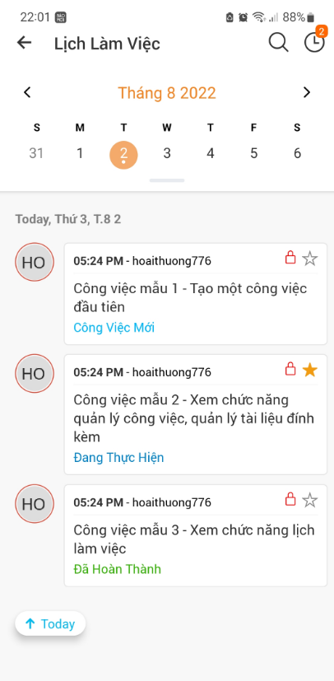
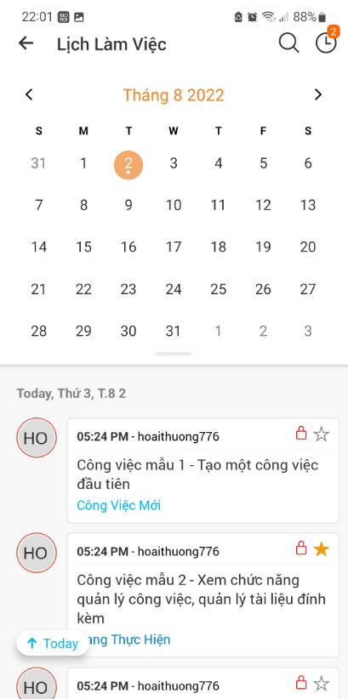
Tham khảo thêm

